Hoja1
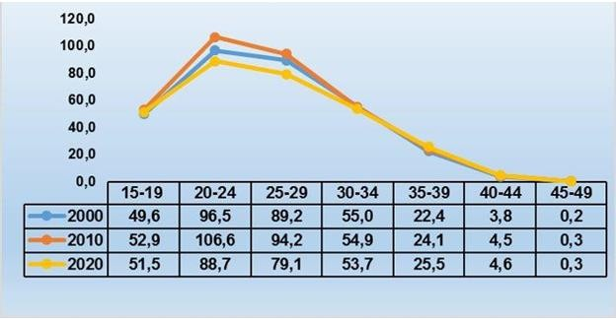
CUBA. TASAS ESPECÍFICAS DE FECUNDIDAD POR EDADES DE 15-49 AÑOS. AÑO 2020

